상품제안서
16절연습장[무지/책제본/독판] | 상품코드: F21512

 |  |  |  |  |  |  | 02-412-0044 | www.easy1.co.kr
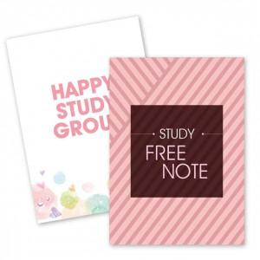

【상세/제작정보】 | 1,000부 이하로는 제작불가

【인쇄/포장옵션】 | 풀칼라 / OPP(비닐)

【공급단가】 | 수량 | 1,000~ | 2,000~ | 3,000~ | 5,000~ | 10,000~
*VAT별도 | 단가 | 710원 | 680원 | 660원 | 630원 | 610원

【상품 URL】 | http://www.easy1.co.kr/src/goods_detail.php?gdno=21512

